装箱单
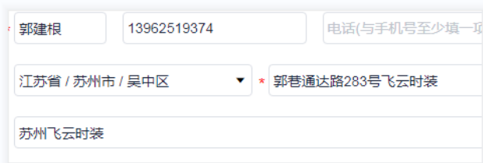
睿 颢 发 货 清 单
（RecallPackaging Delivery List）
 |  |  | Shipping Date 发货日期: | 2024-04-08
 |  |  | 快递单号: | sf1530997947598

ORDER NR | Item Code | ARTICLE | Colour | Size | Order Qty | Back-up Qty | Total Qty | Carton #/Total | Net Weight (kg) | Gross Weight (kg) | REMARK
订单号 | 产品型号 | 款号 | 颜色 | 尺码 | 订单数 | 备品数 | 总实发数 | 总箱数\箱号 | 净重（公斤) | 毛重（公斤) | 备注
PO-80442 | 价格牌 | 4786-241 | 251 | XS | 3631 | 182 | 3813 | 1 | // | // | 47*35*25
 |  |  |  | XL | 2040 | 102 | 2142
 |  |  |  | M | 5804 | 290 | 6094 | 2 | // | // | 47*35*25
 |  |  |  | L | 3366 | 168 | 3534 | 3 | // | // | 47*35*33
 |  |  |  | S | 5559 | 278 | 5837
PO-80442 | 034新款吊粒 | 4786-241 | 251 | 通用 | 20400 | 1020 | 21420 | 4 | // | // | 25*25*15

